UI资源命名
类别 | 命名 |  | 说明
按钮 | xxxx_btn_1 |  | 3态就是1-3
进度条 | xxxx_bg | xxxx_bar | 背景是bg，进度是bar
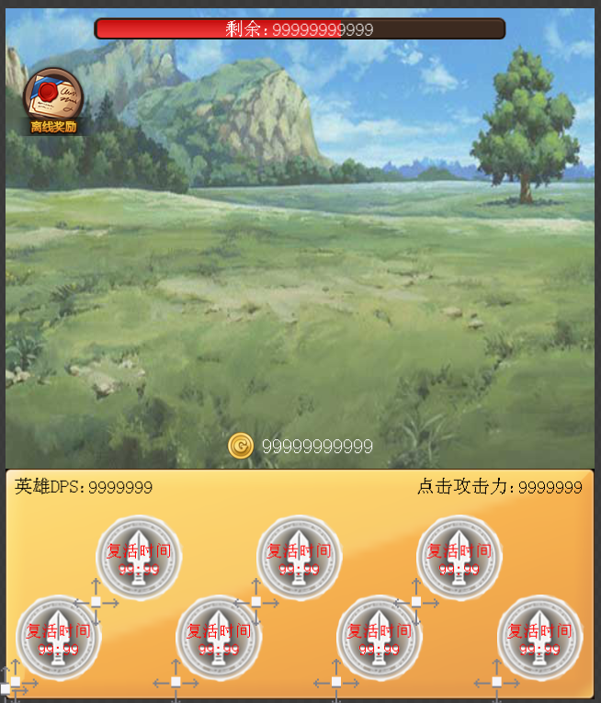
图片 | xxxx_bg
背景 | xxxx_icon
美术字（数字） | xxxx_lable_10 |  | 10=10个字符
文本 | xxxx_text

